情感词典说明
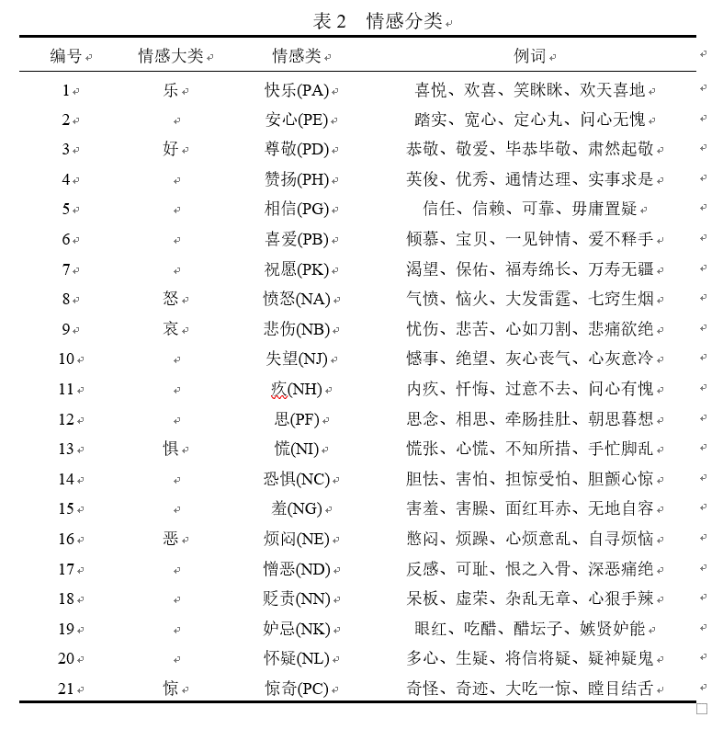
说明：含词语，分类，强度（强度值越大，情感越强烈）

